Modelmapper
 | Model Mapper
Khái niệm | ModelMapper là một thư viện Java, giúp đơn giản hóa code mapping các object. Mapping có thể hiểu là việc convert qua lại giữa hai object có cấu trúc gần giống nhau Có 3 mức độ mapping hiến lược map chuẩn: MatchingStrategies.STANDARD Chiến lược map lỏng lẻo: MatchingStrategies.LOOSE Chiến lược map chặt chẽ: MatchingStrategies.STRICT Tiêu chí 1: Thứ tự các từ trong tên thuộc tính: Standard: không quan tâm thứ tự Loose: không quan tâm thứ tự Strict: Thứ tự từ phải đúng Tiêu chí 2: Thuộc tính nguồn (source property): Standard: mọi từ trong tên thuộc tính nguồn phải tồn tại trong tên thuộc tính đích. Loose: từ cuối cùng phải có trong tên thuọc tính đích Strict: mọi từ trong thuộc tính nguồn phải khớp với toàn bộ từ Tiêu chí 3: Thuộc tính đích (destination property): Standard: mọi từ của thuộc tính đích phải khớp hết Loose: chỉ cần từ cuối trong thuộc tính đích khớp là được Strict: mọi từ trong thuộc tính đích phải khớp hết Để cấu hình, dùng method ModelMapper.getConfiguration().setMatchingStrategy() như code bên dưới. | 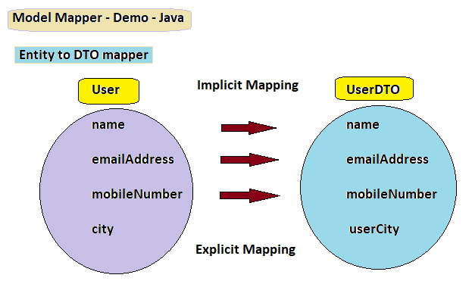
Ưu điểm | Tiết kiệm thời gian và công sức: Model Mapper cho phép ánh xạ tự động giữa các đối tượng và thuộc tính của chúng, giúp tiết kiệm thời gian và công sức so với việc phải viết code thủ công. Dễ sử dụng và tích hợp: Model Mapper là một thư viện Java đơn giản và dễ sử dụng, có thể tích hợp dễ dàng với các ứng dụng Spring Boot. Linh hoạt và mở rộng: Model Mapper hỗ trợ nhiều cách cấu hình và tùy chỉnh để phù hợp với các yêu cầu ánh xạ khác nhau. Nó cũng cho phép mở rộng để tạo ra các bộ ánh xạ tùy chỉnh cho các trường hợp đặc biệt.
Nhược điểm | Hiệu suất: Việc sử dụng Model Mapper có thể ảnh hưởng đến hiệu suất của ứng dụng, đặc biệt là khi phải xử lý lượng dữ liệu lớn. Không đủ tùy chỉnh: Trong một số trường hợp đặc biệt, Model Mapper có thể không đủ tùy chỉnh để xử lý các yêu cầu ánh xạ phức tạp. Phụ thuộc vào phiên bản: Model Mapper có thể thay đổi trong các phiên bản khác nhau, vì vậy việc nâng cấp hoặc sử dụng phiên bản khác có thể ảnh hưởng đến hành vi của Model Mapper trong ứng dụng của bạn.

